Criterios
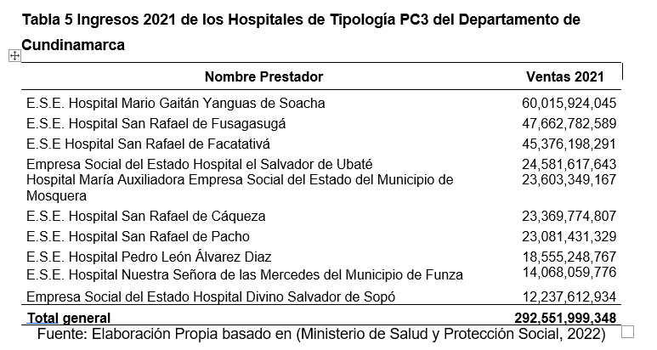
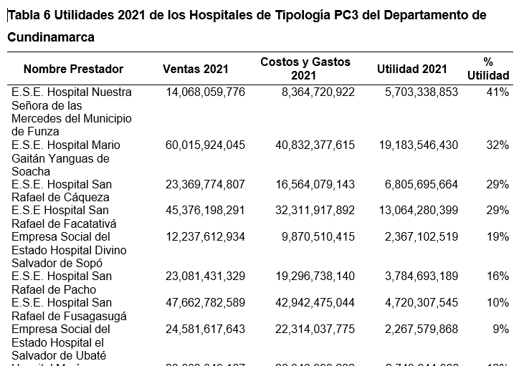
Informe rendción de cuentas del año 2022 de cada uno de las 5 ESE, objeto de análisis

